ORDEM BANCÁRIA
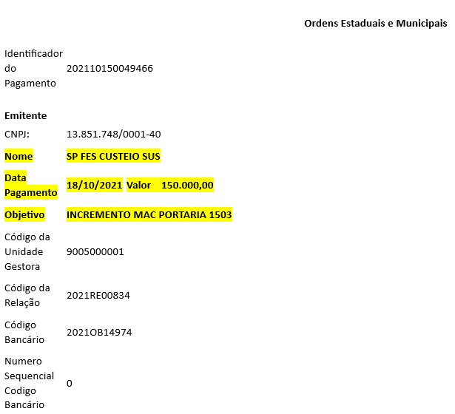
Sep-25

